P3
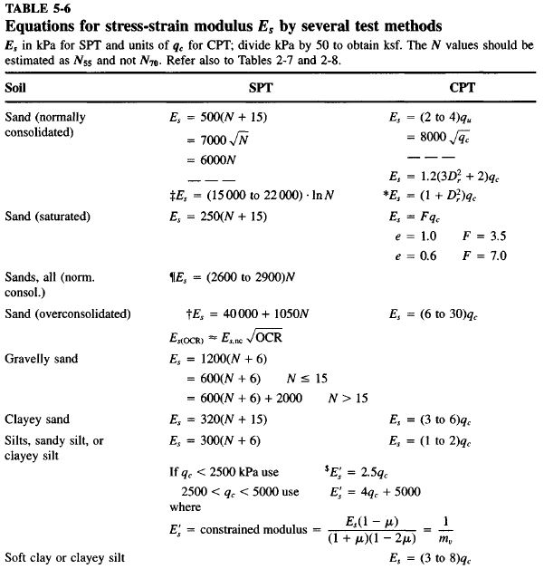
CORRELACIÓN GEOTÉCNICA DE PARÁMETROS GEOMECÁNICOS
MEMORIAS DE CÁLCULO

Parámetro: |  | Ángulo de Fricción Interna (ø°) a partir del Standard Penetratión Testing (S.P.T.).
Proyecto: |  | CONSTRUCCIÓN DE UNA ESTRUCTURA HASTA 4 NIVELES UBICADA EN LA DIRECCIÓN CL 50 # 53 - 22 ZONA URBANA DEL MUNICIPIO DE COPACABANA - ANT
Fecha: |  | Mar-26 |  |  | Peso del Martinete (Kg): |  | 63.5 | ZNF(m)= | Método de Cálculo: |  | Gonzales 1999 |  | Seed Idriss (Marcuson) (Cn <=2)
Sondeo: |  | P-1 |  |  | Altura de caída (m): |  | 0.76 | N.A. |  |  |  |  | Kishida ajustada a e=45%
Z(m) | g (kN/m3) | sv (kPa) | m (kPa) | s´v (kPa) | N(campo) | N1(Confina) | Rs | K (Marcuson) | Cn | N1(45) | f'eq (°) | t (kPa) | E (MPa) | f' (°) | Suelo
0.45 | 15.00 | 6.75 | 0 | 6.75 | 15 | 28 | 0.0675 | 1.41 | 1.90 | 27 | 33 | 4.4 | 8.3 | 33.23 | Piso duro, entresuelo y lleno antrópico compuesto de limo café
1.45 | 17.00 | 24.65 | 0 | 24.65 | 20 | 29 | 0.2465 | 1.41 | 1.47 | 27 | 34 | 16.3 | 12.0 | 33.50
2.45 | 17.00 | 41.65 | 0 | 41.65 | 22 | 28 | 0.4165 | 1.41 | 1.29 | 27 | 33 | 27.3 | 11.7 | 33.21
3.45 | 17.00 | 58.65 | 0 | 58.65 | 29 | 34 | 0.5865 | 1.41 | 1.18 | 32 | 35 | 41.0 | 13.1 | 34.96 | Material tipo depósito aluvial compuesto por una arena limosa café pardo con vetas grises y fragmentos de roca en profundidad
4.45 | 17.00 | 75.65 | 0 | 75.65 | 35 | 38 | 0.7565 | 1.41 | 1.09 | 36 | 36 | 55.2 | 14.1 | 36.13 |  | 0.217
5.45 | 17.00 | 92.65 | 0 | 92.65 | 38 | 39 | 0.927 | 1.41 | 1.03 | 36 | 36 | 68.1 | 14.3 | 36.32
6.45 | 17.00 | 109.65 | 0 | 109.65 | 42 | 41 | 1.097 | 0.92 | 0.97 | 38 | 37 | 82.0 | 14.7 | 36.79
7.45 | 18.00 | 127.65 | 0 | 127.65 | 45 | 41 | 1.2765 | 0.92 | 0.92 | 39 | 37 | 96.0 | 14.9 | 36.96
8.45 | 18.00 | 145.65 | 0 | 145.65 | 48 | 42 | 1.456 | 0.92 | 0.87 | 39 | 37 | 110.3 | 15.1 | 37.13
9.45 | 18.00 | 163.65 | 0 | 163.65 | 51 | 43 | 1.636 | 0.92 | 0.84 | 40 | 37 | 124.7 | 15.2 | 37.30
10.45 | 18.00 | 181.65 | 0 | 181.65 | 54 | 43 | 1.8165 | 0.92 | 0.80 | 40 | 37 | 139.2 | 15.4 | 37.46
11.45 | 18.00 | 199.65 | 0 | 199.65 | 57 | 44 | 1.996 | 0.92 | 0.77 | 41 | 38 | 153.8 | 15.5 | 37.62
12.45 | 18.00 | 217.65 | 0 | 217.65 | 59 | 44 | 2.177 | 0.92 | 0.74 | 41 | 38 | 167.5 | 15.5 | 37.58
13.45 | 18.00 | 235.65 | 0 | 235.65 | 62 | 44 | 2.3565 | 0.92 | 0.71 | 41 | 38 | 182.3 | 15.6 | 37.72
14.45 | 18.00 | 253.65 | 0 | 253.65 | 65 | 45 | 2.536 | 0.92 | 0.69 | 42 | 38 | 197.2 | 15.7 | 37.86
15.45 | 18.00 | 271.65 | 0 | 271.65 | 68 | 45 | 2.717 | 0.92 | 0.67 | 42 | 38 | 212.2 | 15.9 | 37.99

Cordialmente

EDWIN MARIN MONTOYA
Ingeniero Civil
MP 05202-254406

